Лист1
Размер 2,20*2,20*2,20 м
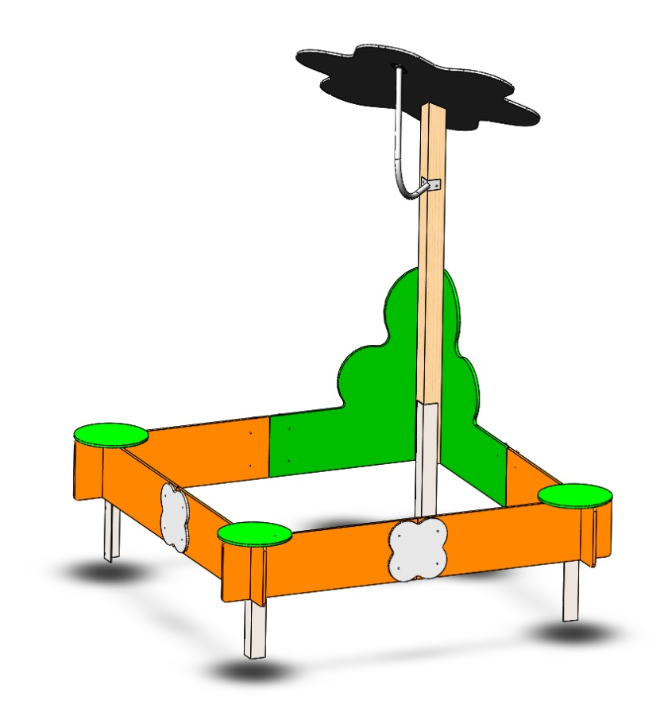 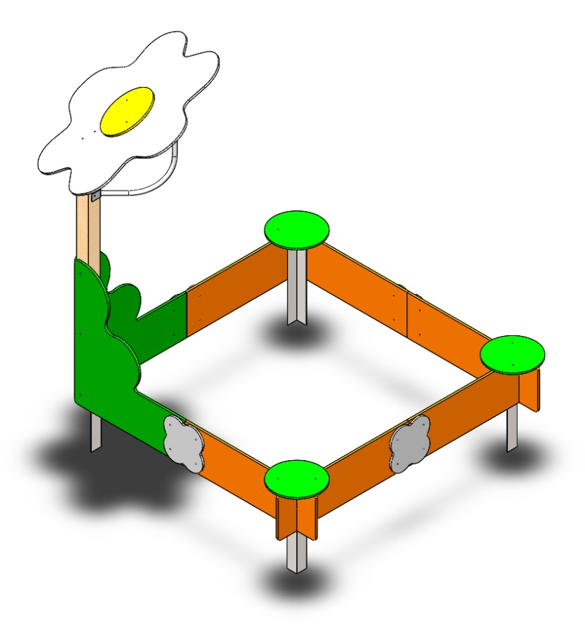 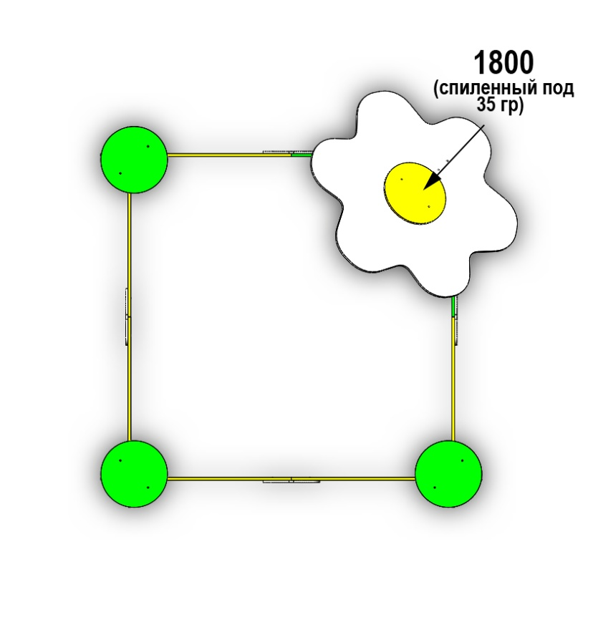
№ п/п | Артикул | Наименование |  | Кол-во | Изображение | цвет | Длина, м | Ширина, м | Высота, м | Объем, м3
СТОЛБЫ
1 | ПСР-1.08.01.005 | Столб (брус 100х100) 1800 мм спиленный под углом | Материал | 1 |  | Цвет, RAL 8014 | 180 | 10 | 10 | 18000.000
2 | 0002МП | Закладная для столба 100х100 | Сборка | 3 |  | Цвет, RAL 7047 | 7.5 | 7.5 | 60 | 3375.000
 | БолтМеб 8х80 | 8х80 ОЦ. Болт мебельный с усом ГОСТ 7801-81 (DIN 607) | Материал | 12 |  |  |  |  |  | 0
 | ШайбаМ8 | М8 ОЦ. Шайба ГОСТ 11371-78 (DIN 125) | Материал | 12 |  |  |  |  |  | 0
 | ГайкаМ8 | М8 ОЦ. Гайка шестигранная ГОСТ 5915-70 | Материал | 12 |  |  |  |  |  | 0
3 | 0013МП | Закладная для столба 100х100 | Сборка | 1 |  | Цвет, RAL 7047 | 10 | 8 | 60 | 4800
ПАНЕЛИ
4 | 000247 | Борт песочницы ромашка 1.08 1000 x 300 x 21 | Сборка | 6 |  | Цвет, RAL 2008 | 100 | 30 | 2.1 | 6300.000
 | ШурупГл8х80 | 8х80 ОЦ. Шуруп для крепления дер. Лаг (глухарь) DIN 571 | Материал | 4 |  |  |  |  |  | 0
 | ШайбаМ8 | М8 ОЦ. Шайба ГОСТ 11371-78 (DIN 125) | Материал | 4 |  |  |  |  |  | 0
5 | 000246 | Панель песочницы ромашка 1.08 843 x 950 x 21 | Сборка | 2 |  | Цвет, RAL 6018 | 84.3 | 95 | 2.1 | 16817.850
 | ШурупГл8х80 | 8х80 ОЦ. Шуруп для крепления дер. Лаг (глухарь) DIN 571 | Материал | 6 |  |  |  |  |  | 0
 | ШайбаМ8 | М8 ОЦ. Шайба ГОСТ 11371-78 (DIN 125) | Материал | 6 |  |  |  |  |  | 0
6 | 000245 | Крыша ромашка 1.08 1190 x 1085 x 15 | Сборка | 1 |  | Цвет, RAL 7047 | 119 | 108.5 | 1.5 | 19367.250
 | ШурупГл8х80 | 8х80 ОЦ. Шуруп для крепления дер. Лаг (глухарь) DIN 571 | Материал | 2 |  |  |  |  |  | 0
 | ШайбаМ8 | М8 ОЦ. Шайба ГОСТ 11371-78 (DIN 125) | Материал | 2 |  |  |  |  |  | 0
7 | 000128 | Колесо малое 350 6.12 350 x 350 x 15 | Сборка | 3 |  | Цвет, RAL 6018 | 35 | 35 | 2.1 | 2572.500
8 | 000128 | Колесо малое 350 6.12 350 x 350 x 15 | Сборка | 1 |  | Цвет, RAL 2008 | 35 | 35 | 2.1 | 2572.500
9 | 000248 | Соединитель цветок 1.08 297 x 297 x 15 | Сборка | 4 |  | Цвет, RAL 7047 | 29.7 | 29.7 | 1.5 | 1323.135
 | БолтМеб 6х50 | 6х50 ОЦ. Болт мебельный с усом ГОСТ 7801-81 (DIN 607) | Материал | 8 |  |  |  |  |  | 0
 | ШайбаМ8 | М8 ОЦ. Шайба ГОСТ 11371-78 (DIN 125) | Материал | 8 |  |  |  |  |  | 0
 | ГайкаМ6 | М6 ОЦ. Гайка шестигранная ГОСТ 5915-70 | Материал | 8 |  |  |  |  |  | 0
10 | 00.006.001 | Уголок 55х55х40 | Сборка | 6 |  | Цвет, RAL 7047 | 6.2 | 6.2 | 4 | 153.76
 | БолтМеб 6х40 | 6х40 ОЦ. Болт мебельный с усом ГОСТ 7801-81 (DIN 607) | Материал | 12 |  |  |  |  |  | 0
 | ШайбаМ8 | М8 ОЦ. Шайба ГОСТ 11371-78 (DIN 125) | Материал | 12 |  |  |  |  |  | 0
 | ГайкаМ6 | М6 ОЦ. Гайка шестигранная ГОСТ 5915-70 | Материал | 12 |  |  |  |  |  | 0

11 | 0215МП | Опора ПСР-1.08 | Сборка | 1 |  | Цвет, RAL 7047 | 71.3 | 45 | 10 | 32085.000
 | БолтМеб 6х50 | 6х50 ОЦ. Болт мебельный с усом ГОСТ 7801-81 (DIN 607) | Материал | 2 |  |  |  |  |  | 0
 | ШурупГл8х80 | 8х80 ОЦ. Шуруп для крепления дер. Лаг (глухарь) DIN 571 | Материал | 2 |  |  |  |  |  | 0
 | ШайбаМ8 | М8 ОЦ. Шайба ГОСТ 11371-78 (DIN 125) | Материал | 4 |  |  |  |  |  | 0
 | ГайкаМ6 | М6 ОЦ. Гайка шестигранная ГОСТ 5915-70 | Материал | 2 |  |  |  |  |  | 0
12 | КЧМ6КС | Заглушка К4М6КС | Материал | 39 |  | Цвет, RAL черный | 2.7 | 2.7 | 1.6 | 11.664
13 | КЧМ8КС | Заглушка К4М8КС | Материал | 98 |  | Цвет, RAL черный | 3.6 | 3.6 | 2.3 | 29.808

